功能預覽
# | 預覽圖 | 描述
1 | 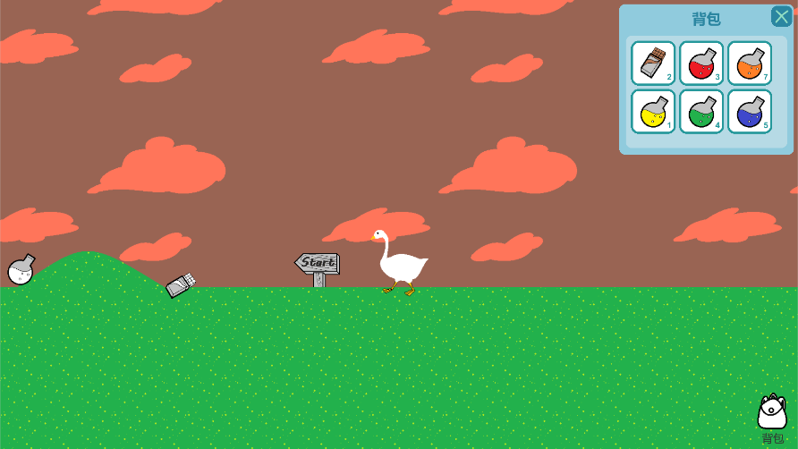 | 1. 按右下角背包圖示後顯示背包介面 2. 玩家可按A或左鍵移動角色到左面 3. 玩家移動時相機跟隨移動 4. 背包介面上的物品數值是同一種物品無限疊加，物品歸零後即從背包介面移走 5. 角色移動時角色的左右腿要配合擺動
2 | 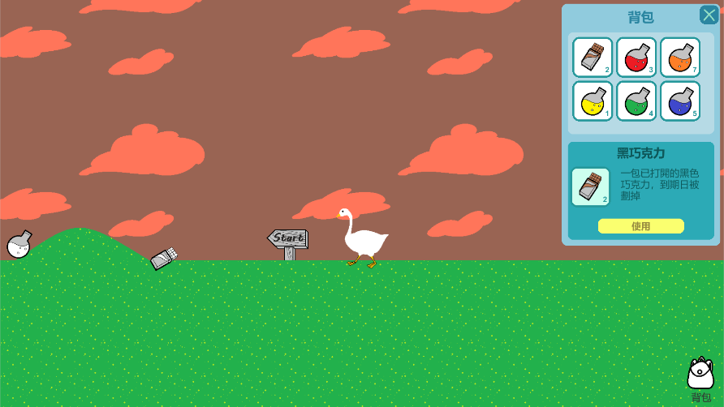 | 1. 點撃背包內物品打開物品描述介面，顯示對應的物品名稱﹑物品描述﹑圖示和使用按鈕 2. 點擊使用按鈕可使用(+消耗)物品，如長按使用按鈕，則每2秒使用(+消耗)一個物品，直到該物品用馨，該物品用馨時物品描述介面即收起不顯示
3 | 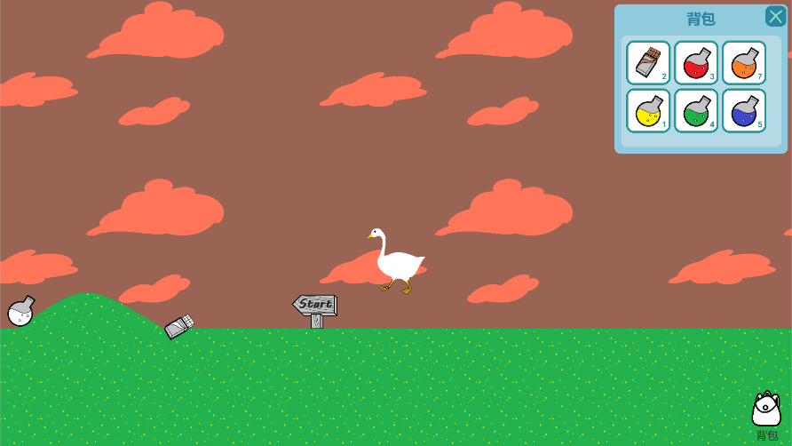 | 1. 點撃背包介面右上角的"X"可以收起背包界面 2. 玩家可按空白鍵使角色跳起
4 | 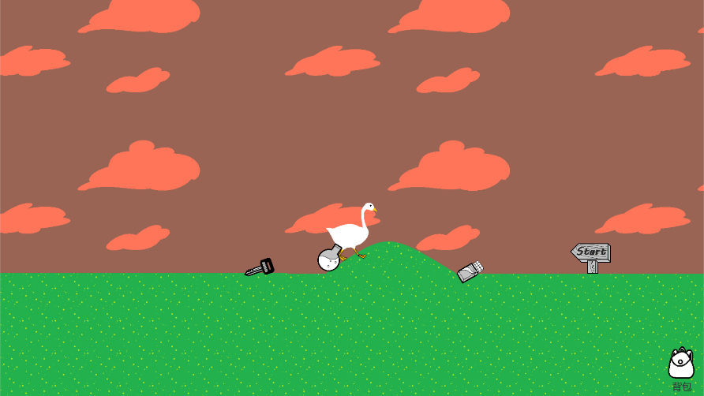 | 1. 玩家可按D或右鍵移動角色到右面 2. 角色移到山坡時跟隨山坡高度移動 3. 角色碰到地上物品時會得到物品
5 | 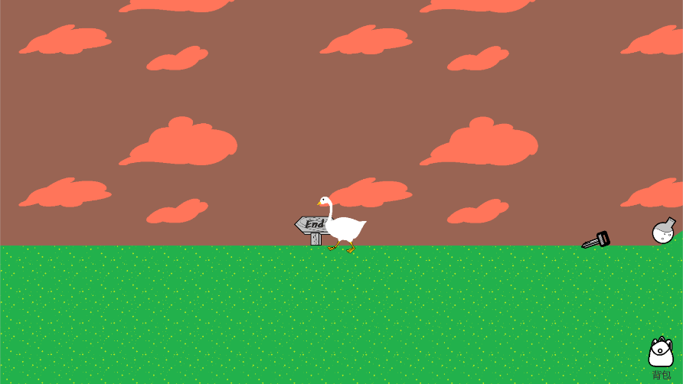 | 1. 角色不可超越終點牌位置
6 | 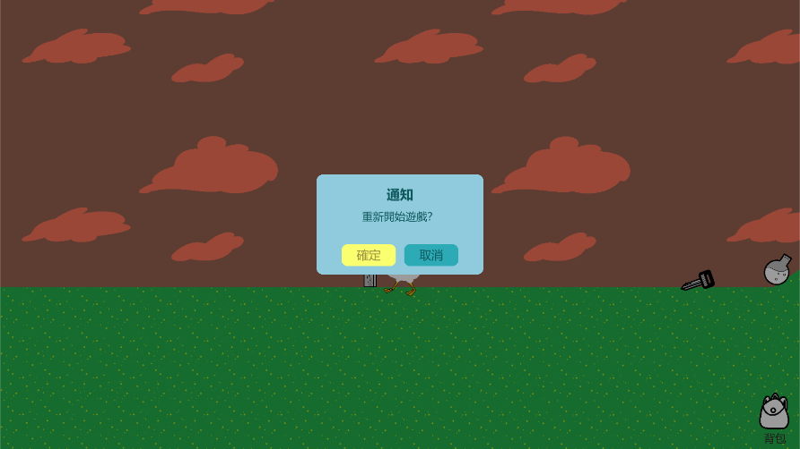 | 1. 每次角色到達終點後，通知介面會自動彈出，詢問玩家「重新開始遊戲？」，而玩家亦無法移動角色。 2. 如按「確定」，則角色回到開始位置，物品重置，回到初始物品數量，重新開始遊戲。 3. 如按「取消」，則玩家仍可繼續移動和使用物品。

